Paliwa_Samochody osobowe

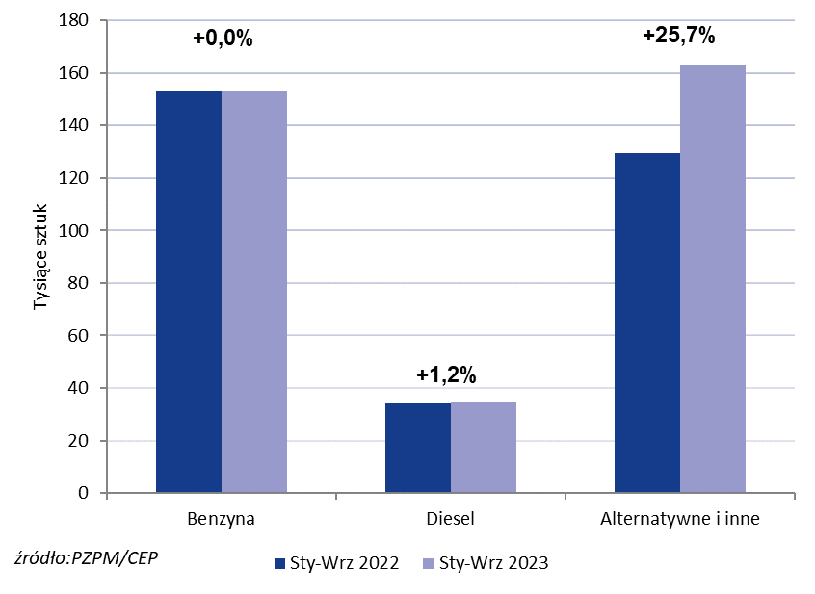
PZPM* |  |  |  |  |  |  | 2023-09-04
 |  |  |  |  |  |  | w tys. szt.
 | Pierwsze rejestracje nowych samochodów osobowych wg rodzaju napędu

 | Rozaj napędu | Sty-Wrz 2022 |  | Sty-Wrz 2023 |  | Zmiana % r/r | Zmiana udziału r/r
 |  | tys. szt. | udział % | tys. szt. | udział %
 | Benzyna | 152,9 | 48.3% | 152,9 | 43.6% | +0.0% | -4,7 pp
 | Diesel | 34,2 | 10.8% | 34,6 | 9.9% | +1.2% | -0,9 pp
 | Alternatywne/inne | 129,5 | 40.9% | 162,8 | 46.5% | +25.7% | +5,6 pp
 | w tym:
 | BEV | 7,9 | 2.5% | 12,2 | 3.5% | +54.4% | +1,0 pp
 | PHEV | 7,8 | 2.5% | 9,4 | 2.7% | +20.5% | +0,2 pp
 | FCEV | 0.041 | 0.0% | 0.077 | 0.0% | +87.8% | +0,0 pp
 | HEV | 49,4 | 15.6% | 65,9 | 18.8% | +33.4% | +3,2 pp
 | MHEV | 55,1 | 17.4% | 66,4 | 18.9% | +20.5% | +1,5 pp
 | LPG | 9,3 | 2.9% | 8,9 | 2.5% | -4.3% | -0,4 pp
 | CNG/LNG | 0 | 0.0% | 0 | 0.0% |  | +0,0 pp
 | Inne / b.d. | 0 | 0.0% | 0 | 0.0% |  | +0,0 pp
 | * PZPM na podstawie CEP (Centralnej Ewidencji Pojazdów)
 | Source: PZPM on the basis of CEP (Central Register of Vehicles)

